Sheet1
附件3
濉溪县“十三五”期间社会足球场地建设情况验收表
检查人员：
序号 | 球场名称 | 球场地址 | 球场类型 | 建成时间 | 产权单位 | 检查时间 | 球场图片 | 定位图
1 | 濉溪县刘桥镇体育公园足球场 | 濉溪县刘桥镇恒源路刘桥三期南侧 | 八人制 | 2017.11 | 濉溪县刘桥镇政府 |  |  | 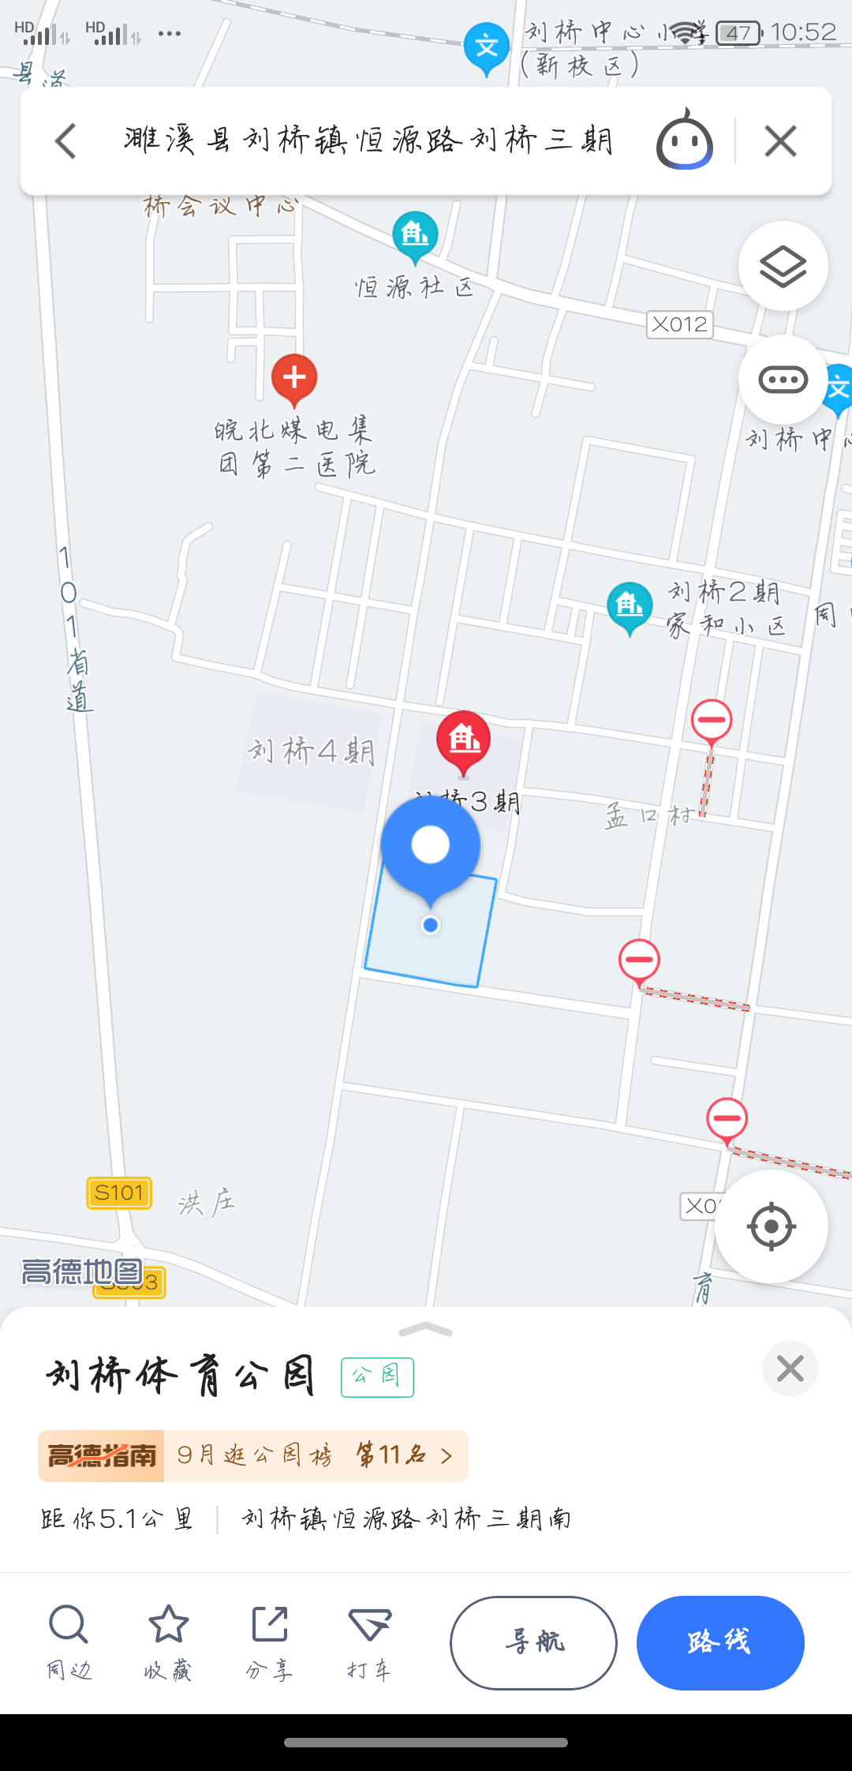
2 | 濉溪消防大队足球场 | 濉溪县濉溪镇沱河路68院26号 | 五人制 | 2019.09 | 濉溪县消防大队 |  | 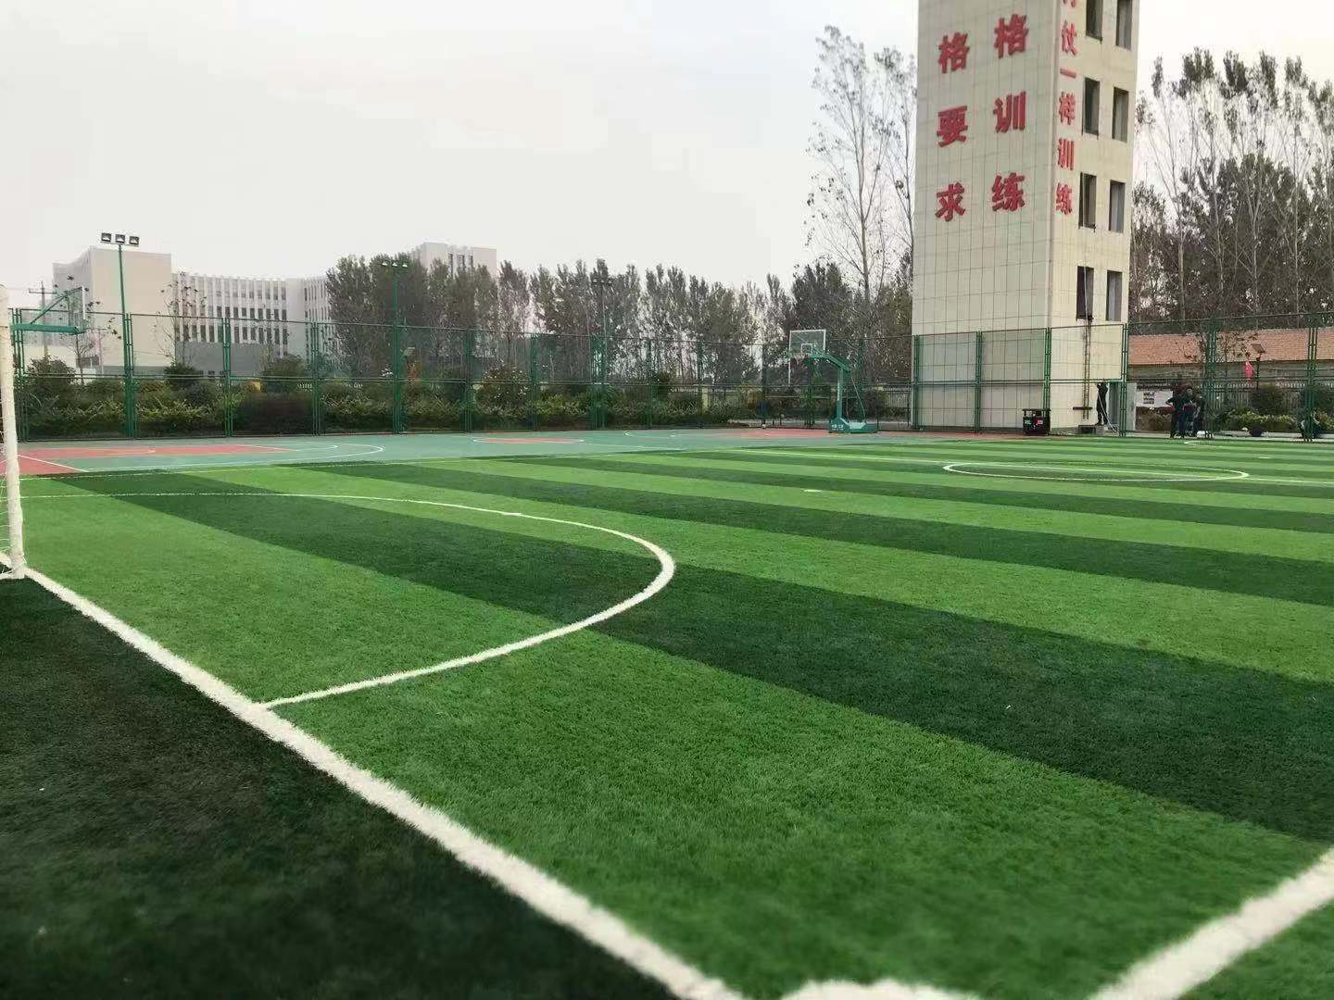 | 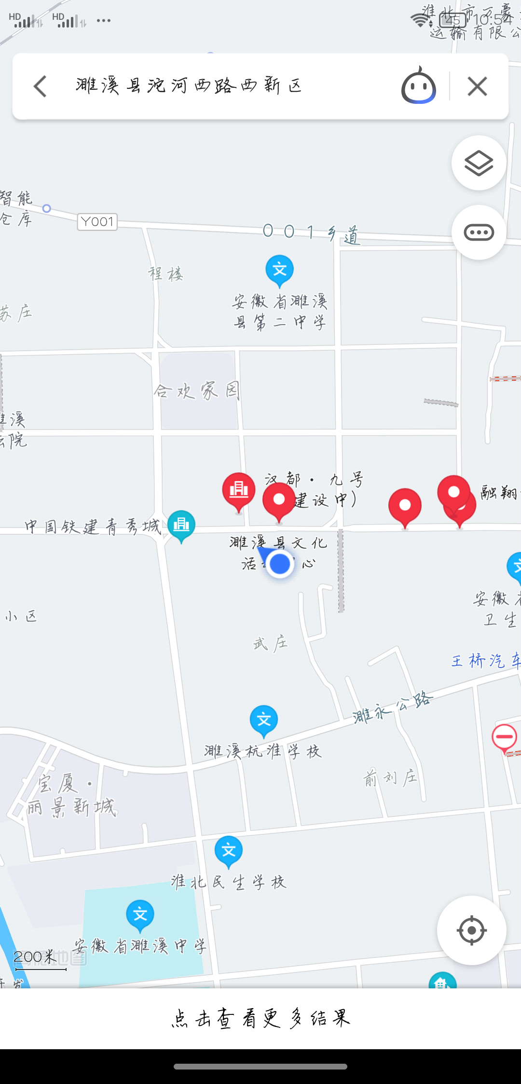
3 | 濉溪县文体中心足球场 | 濉溪县沱河西路河西新区 | 十一人制 | 2019.01 | 濉溪县文旅体局 |  | 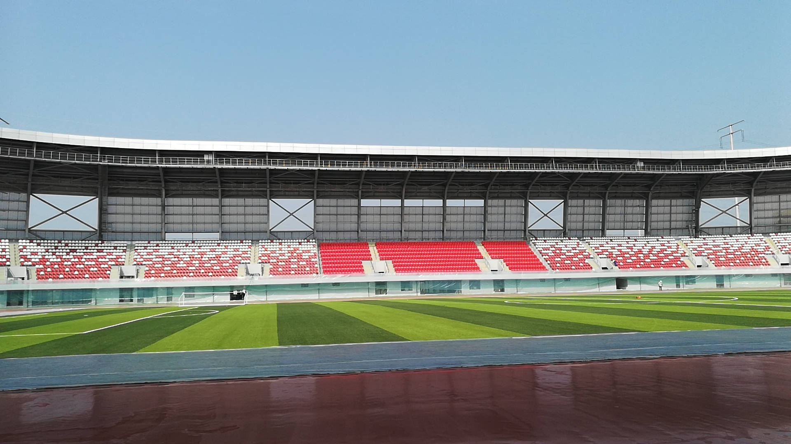 | 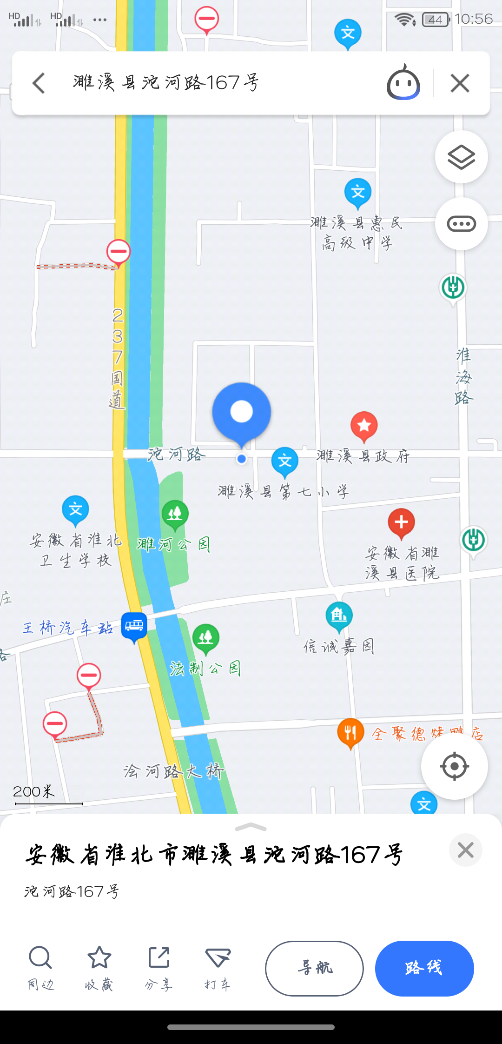
4 | 濉溪县体育场五人制足球场 | 濉溪县沱河路167号 | 五人制 | 2019.01 | 濉溪县文旅体局 |  | 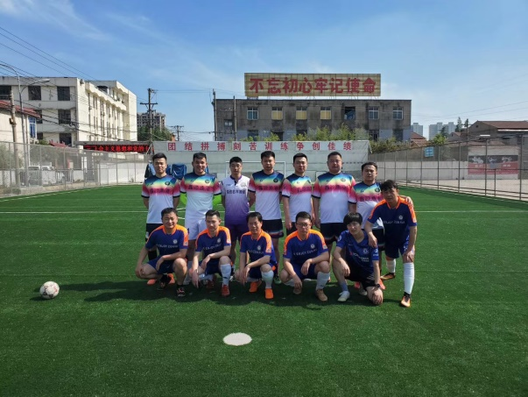
5 | 濉溪县临涣镇文化站足球场 | 濉溪县临涣镇文化广场园内 | 五人制 | 2020.07 | 濉溪县文化旅游体育局 |  | 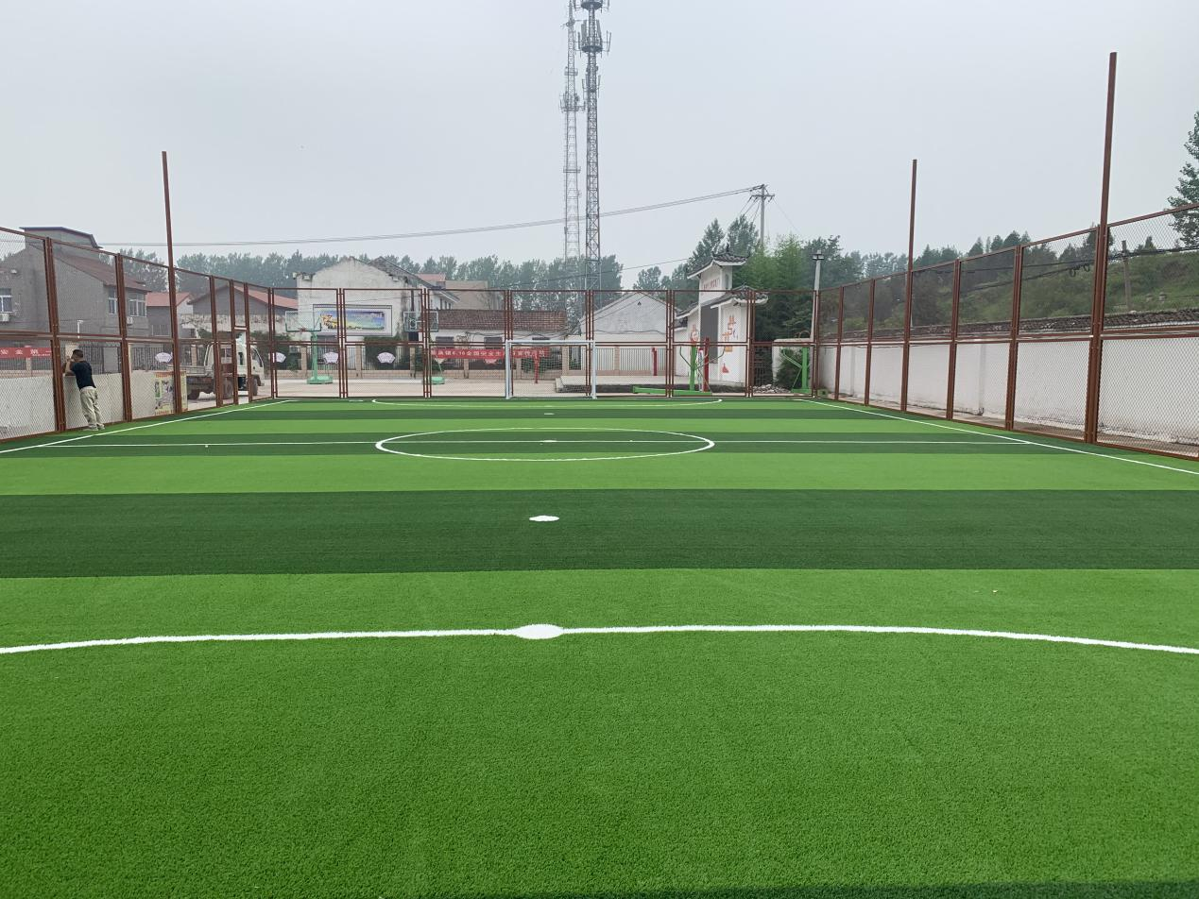 | 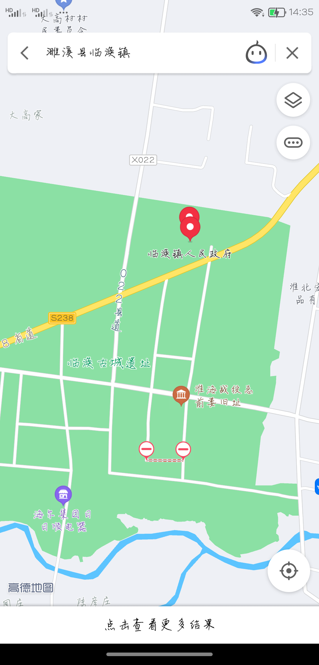
6 | 濉溪县四铺镇足球场 | 濉溪县四铺镇四铺村 | 五人制 | 2020.07 | 濉溪县文化旅游体育局 |  | 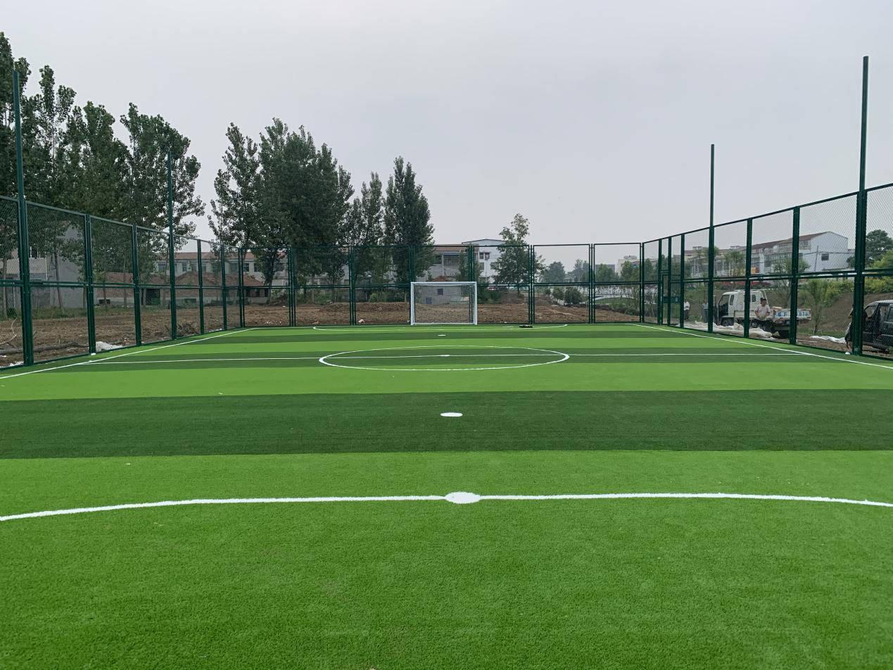 | 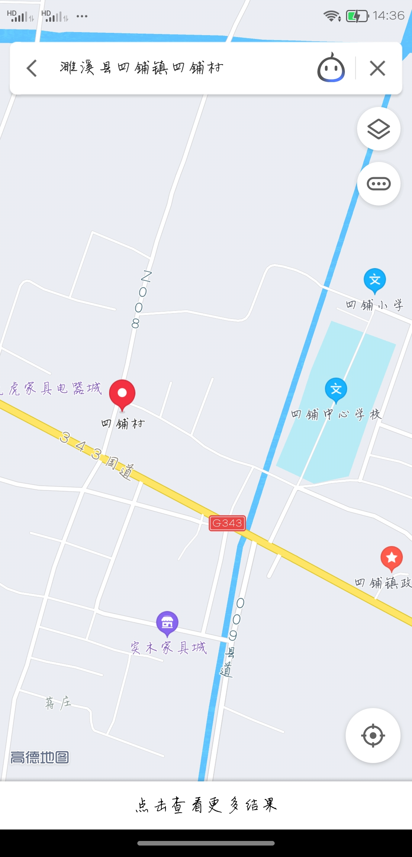
7 | 濉溪县南坪镇足球场 | 濉溪县南坪镇浍河南岸浍平路小学北南坪中心西 | 十一人制 | 2020.7 | 濉溪县文化旅游体育局 |  | 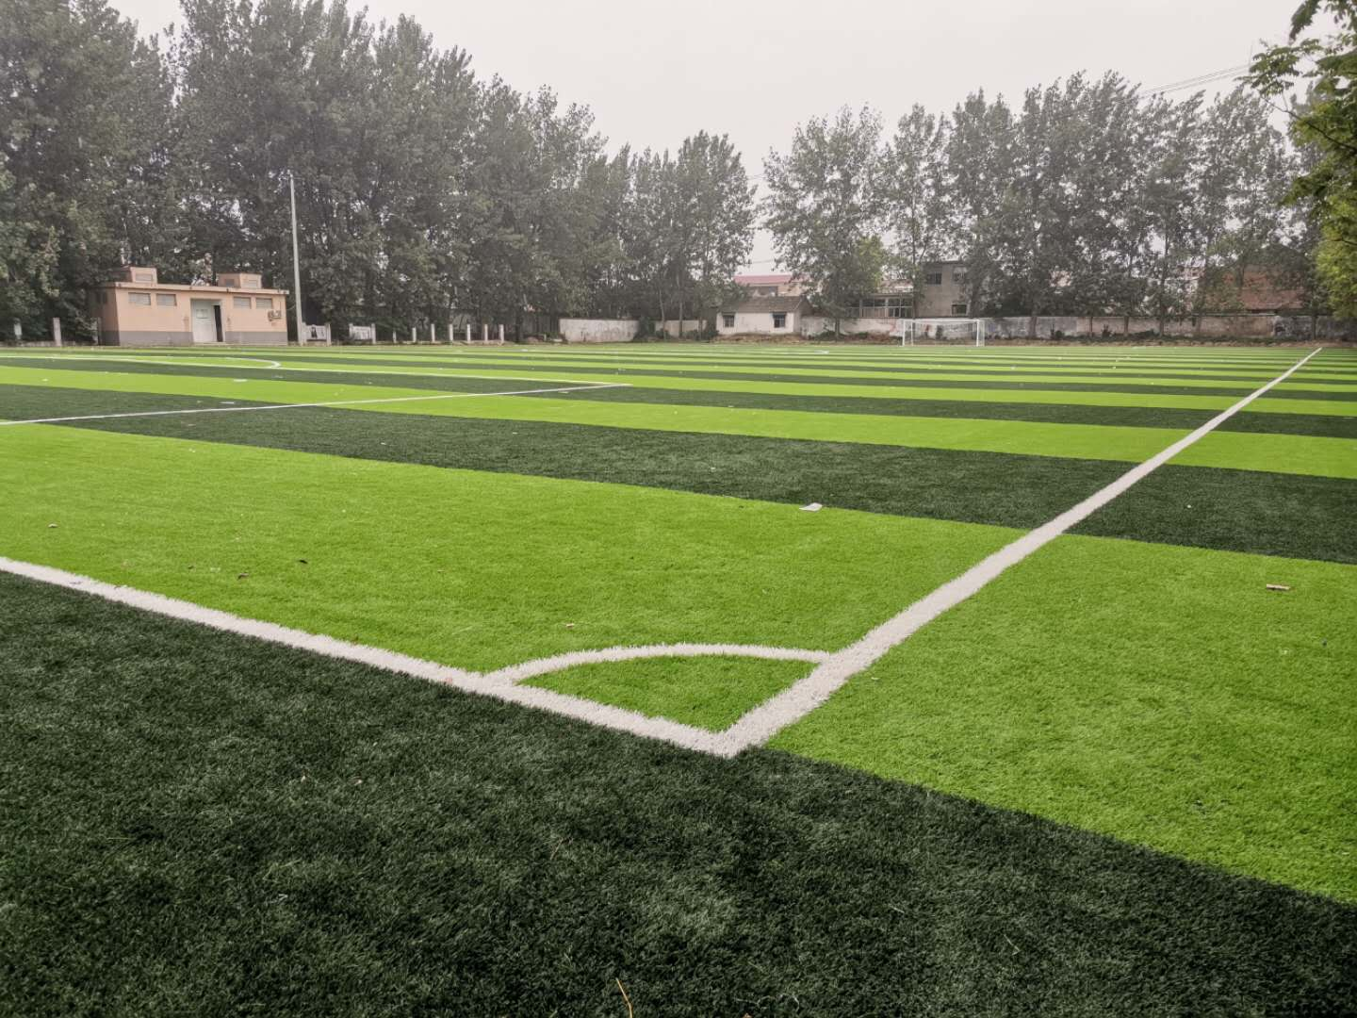 | 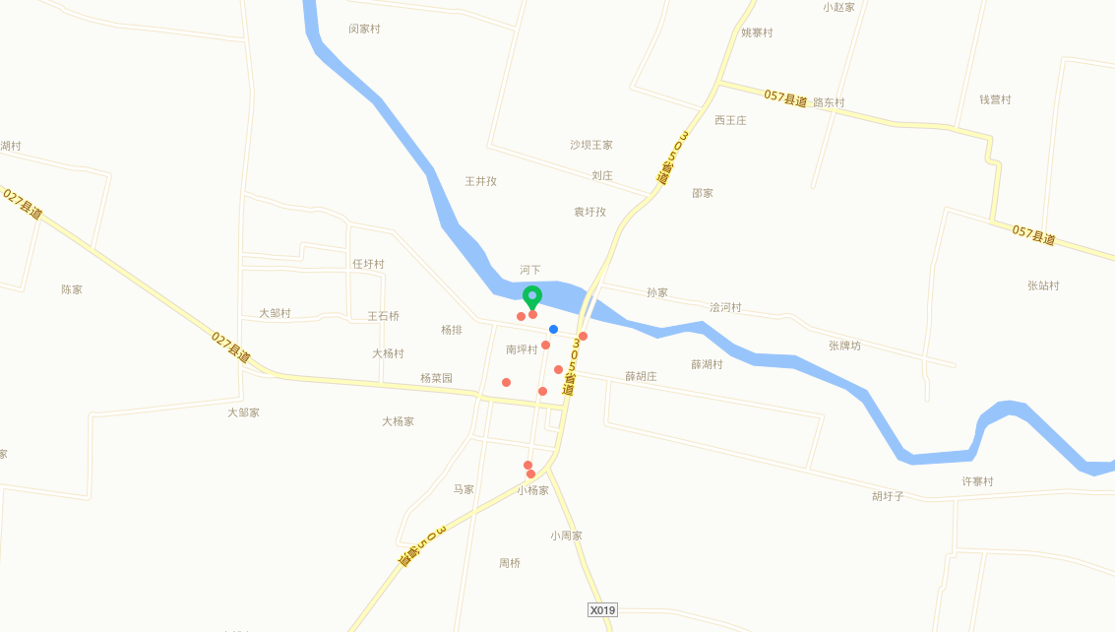
8 | 濉溪县百善镇足球场 | 濉溪县百善镇丁楼村农民文化乐园 | 七人制 | 2020.7 | 濉溪县文化旅游体育局 |  | 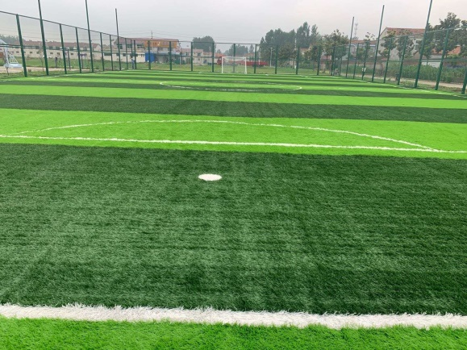 | 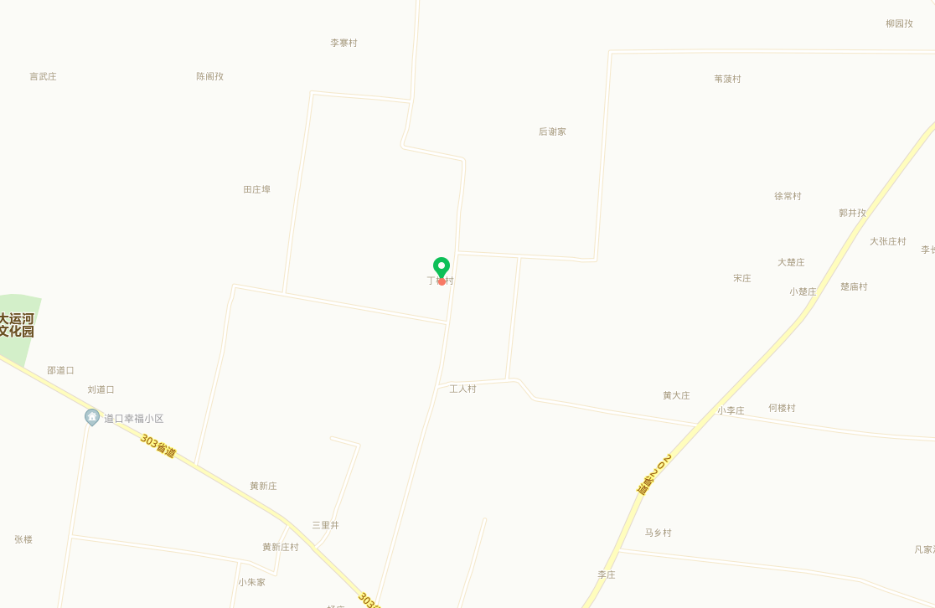
9 | 濉溪县五沟镇文化站足球场 | 濉溪县五沟镇文化广场 | 五人制 | 2020.07 | 濉溪县文化旅游体育局 |  | 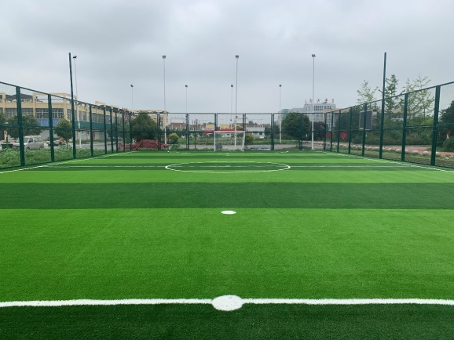 | 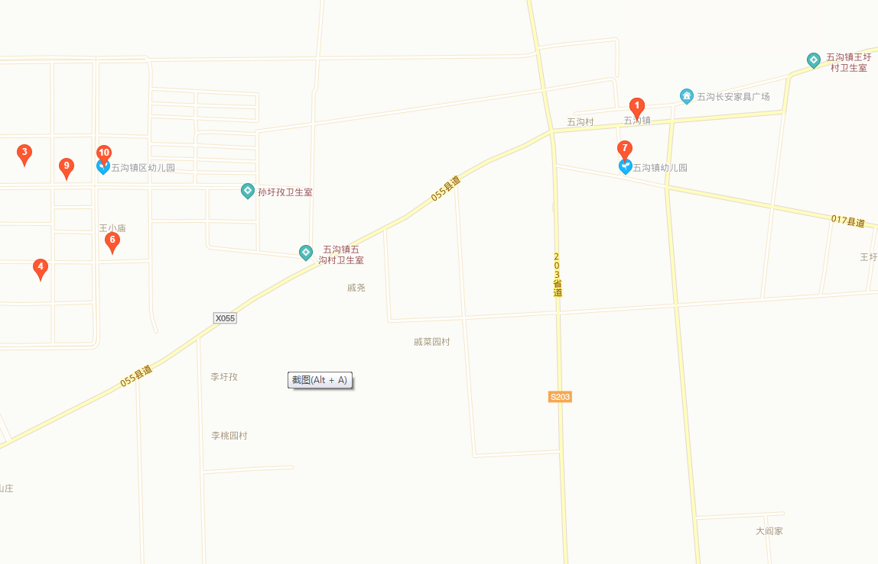
10 | 濉溪县韩村镇一号足球场 | 濉溪县韩村镇大李村村部后 | 五人制 | 2020.07 | 濉溪县文化旅游体育局 |  | 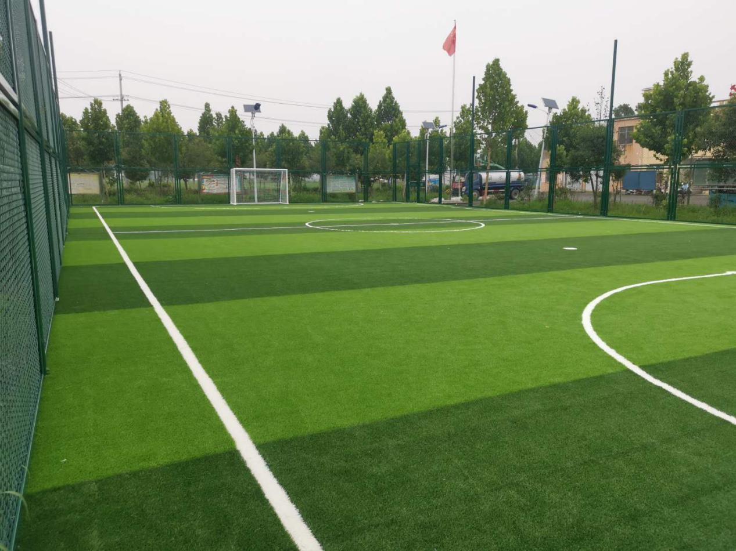 | 
11 | 濉溪县铁佛镇张黄庄村足球场 | 濉溪县铁佛镇张黄庄村王水寨庄 | 五人制 | 2020.07 | 濉溪县文化旅游体育局 |  | 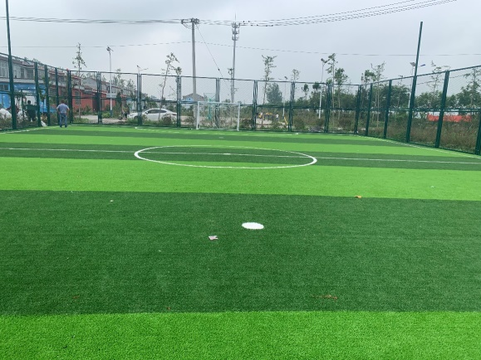 | 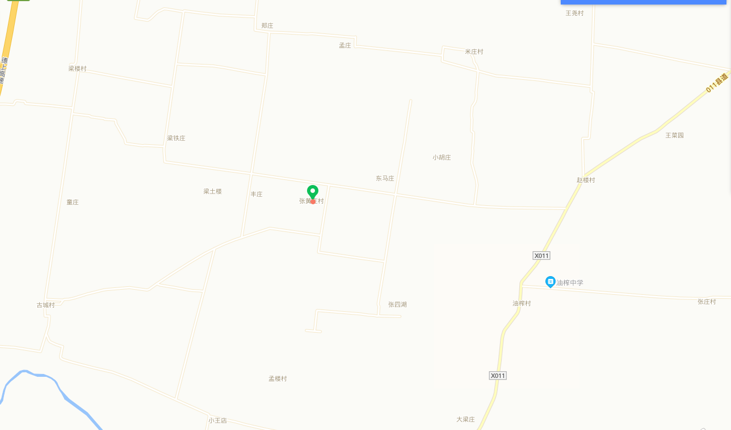
12 | 濉溪县双堆集高家村足球场 | 濉溪县双堆集高家村高家庄 | 五人制 | 2020.07 | 濉溪县文化旅游体育局 |  |  | 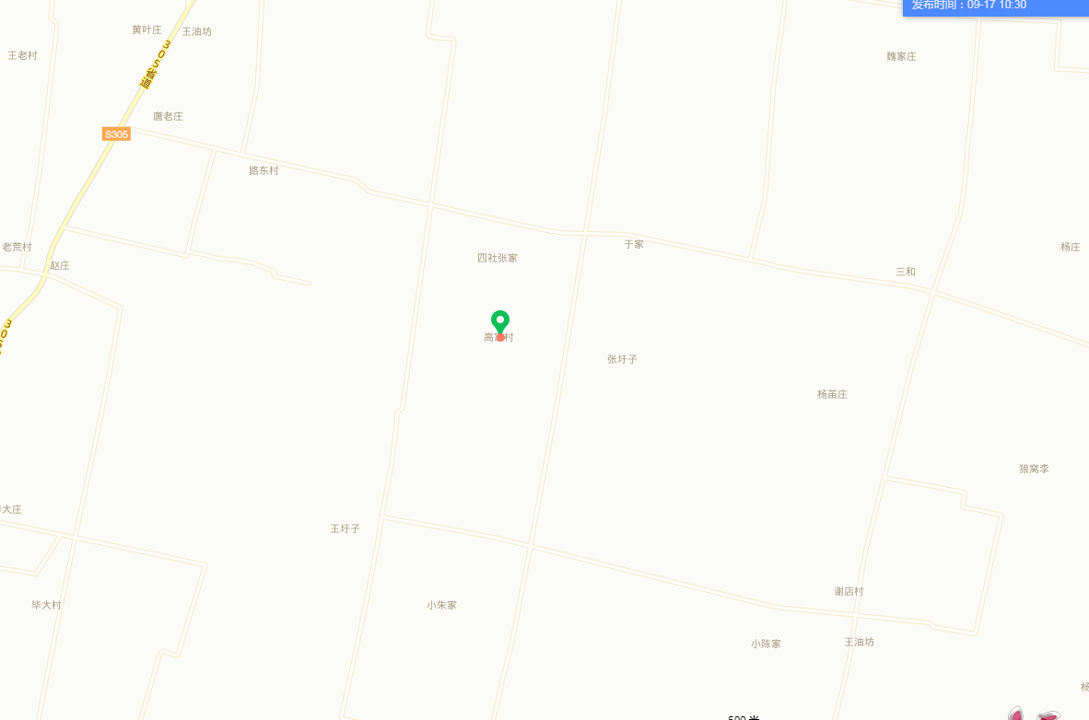
13 | 濉溪县孙疃镇秦口村足球场 | 濉溪县孙疃镇秦口村村部 | 五人制 | 2020.07 | 濉溪县文化旅游体育局 |  | 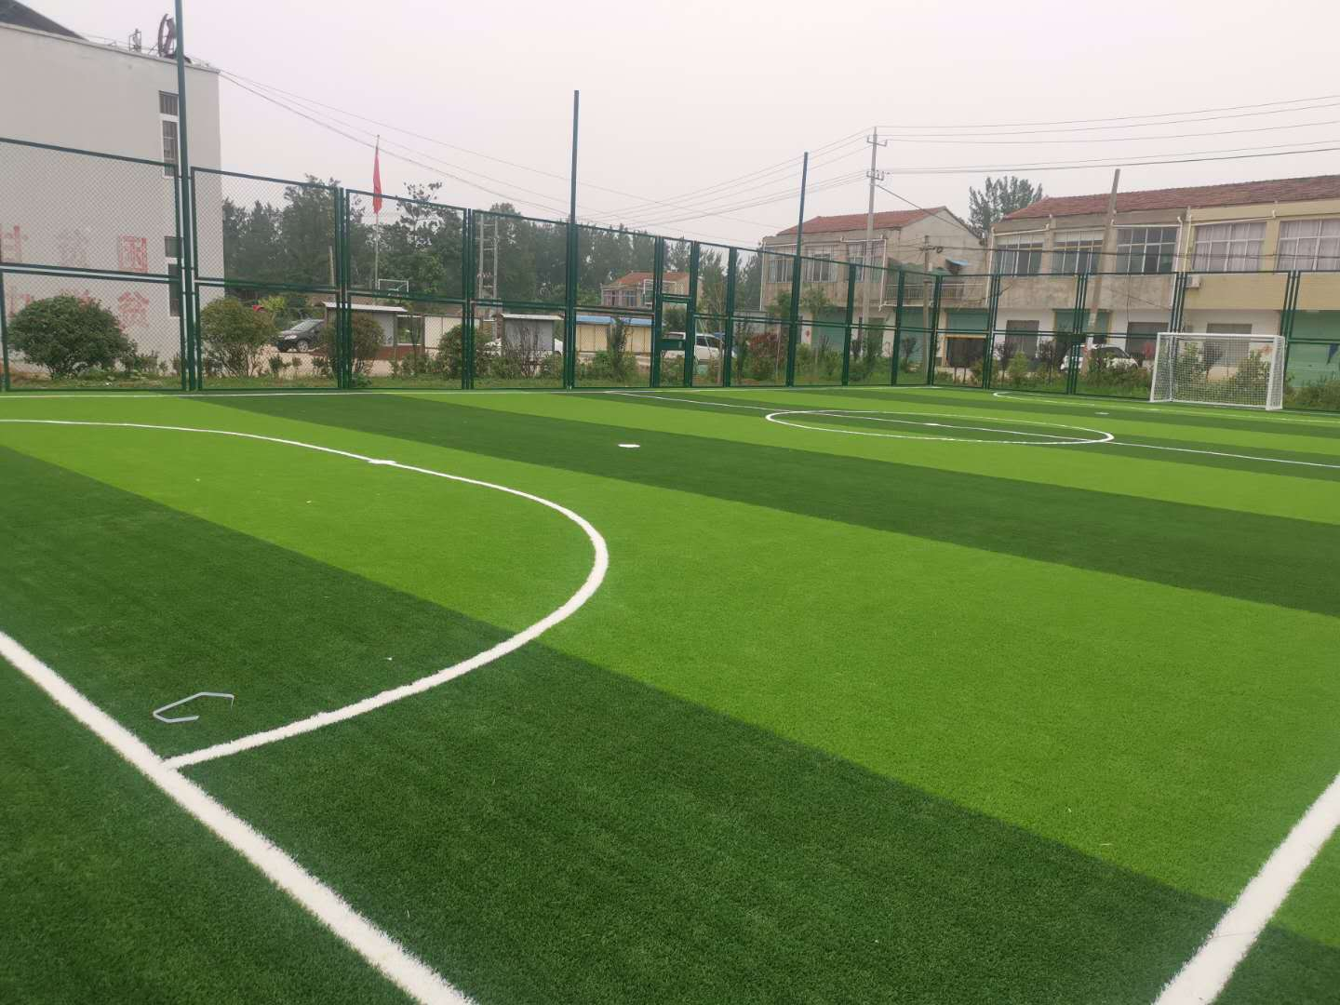 | 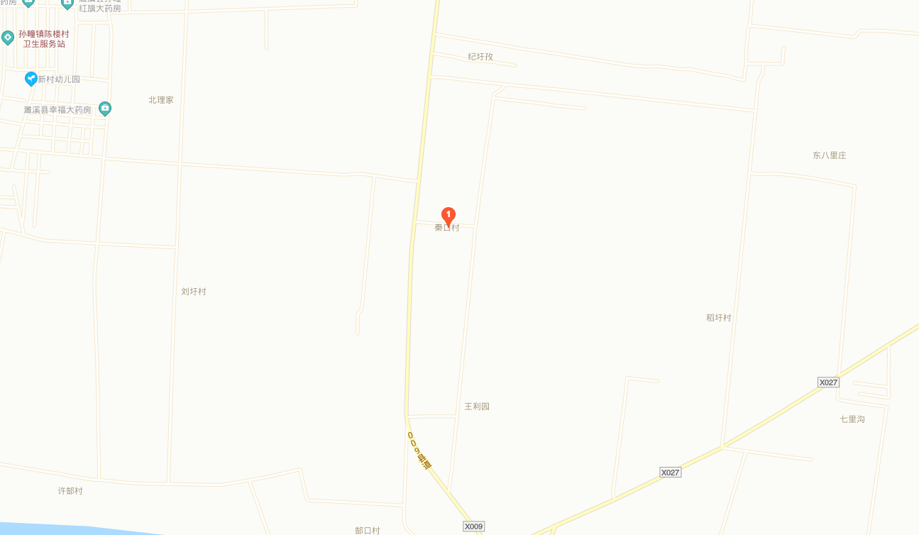
14 | 濉溪县韩村镇二号足球场 | 濉溪县韩村镇韩村村委会路南 | 五人制 | 2020.07 | 濉溪县文化旅游体育局 |  | 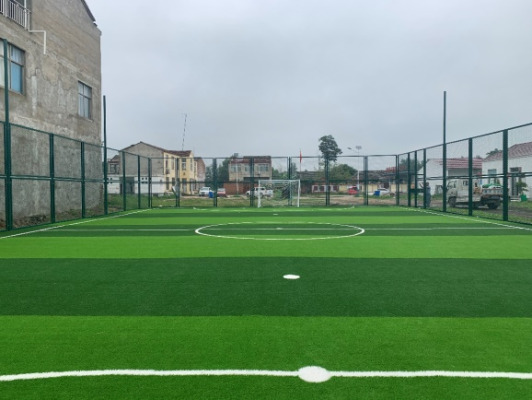 | 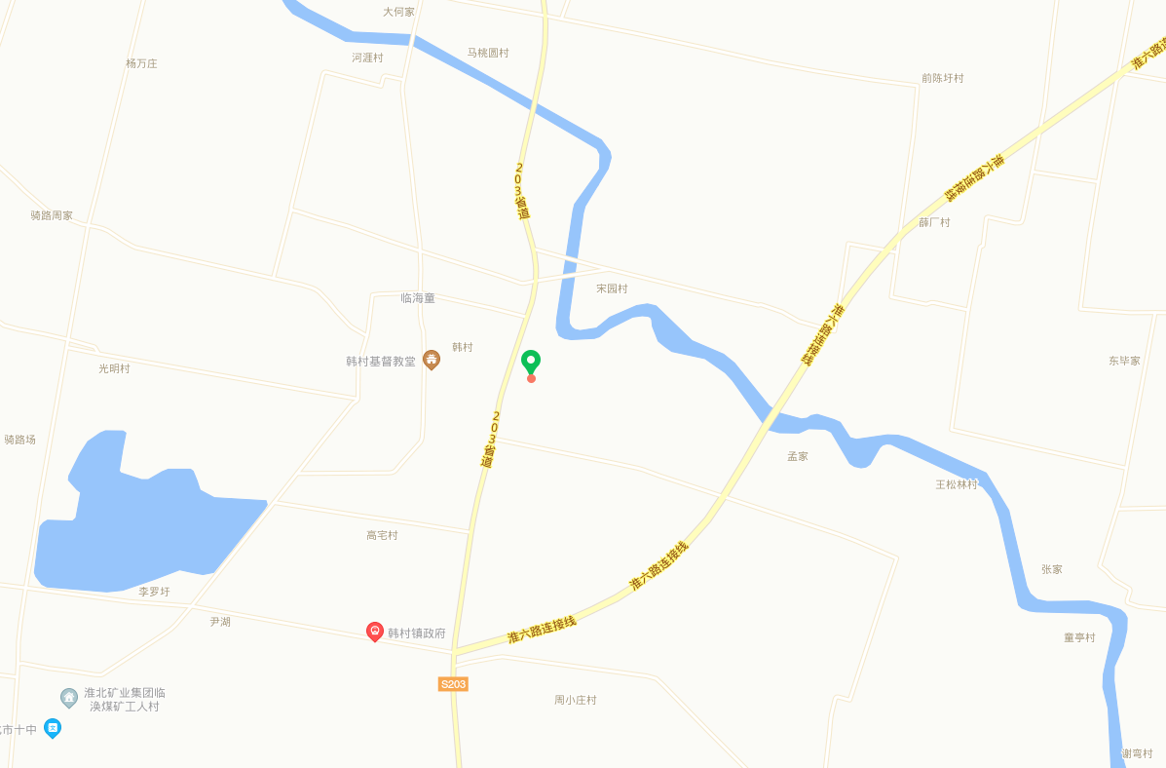
15 | 濉溪县临涣镇高皇村足球场 | 濉溪县临涣镇高皇村文化广场 | 五人制 | 2020.07 | 濉溪县文化旅游体育局 |  | 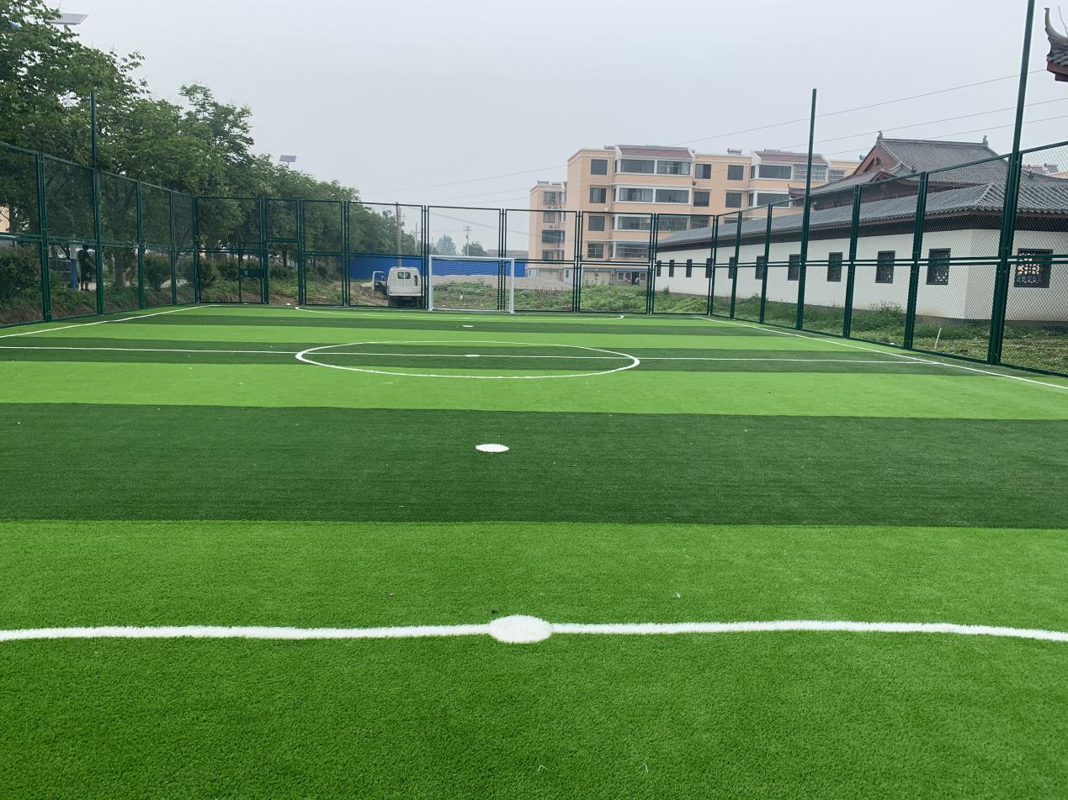 | 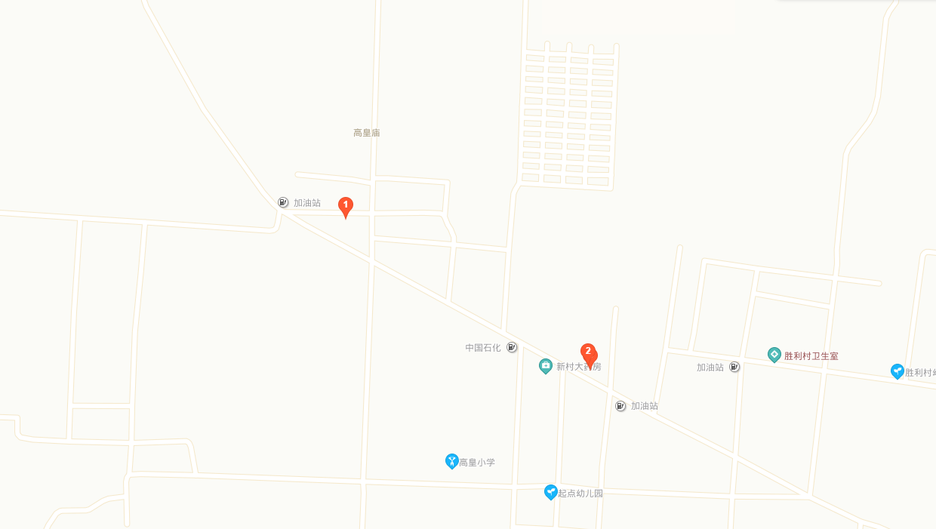
16 | 濉溪县孙疃镇楼坊村足球场 | 濉溪县孙疃镇楼坊村 | 五人制 | 2020.07 | 濉溪县文化旅游体育局 |  | 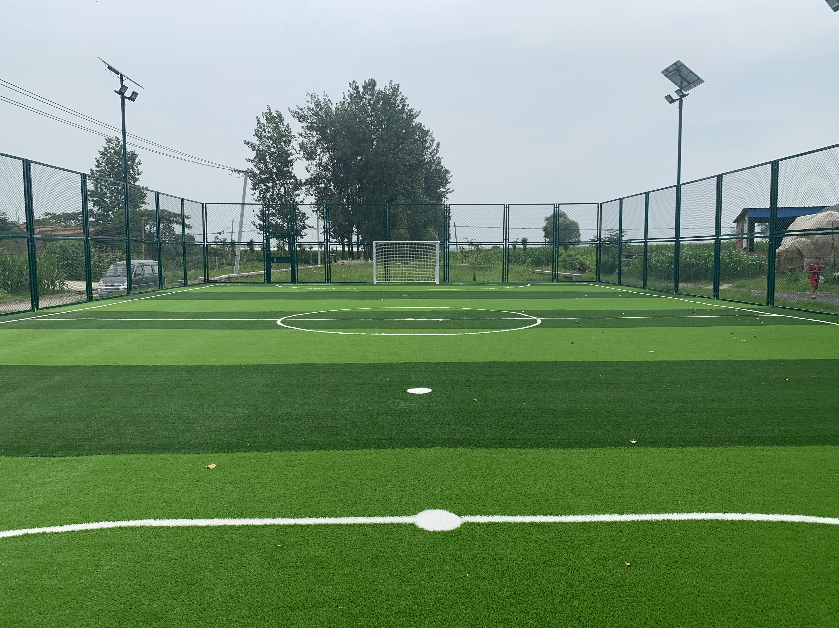 | 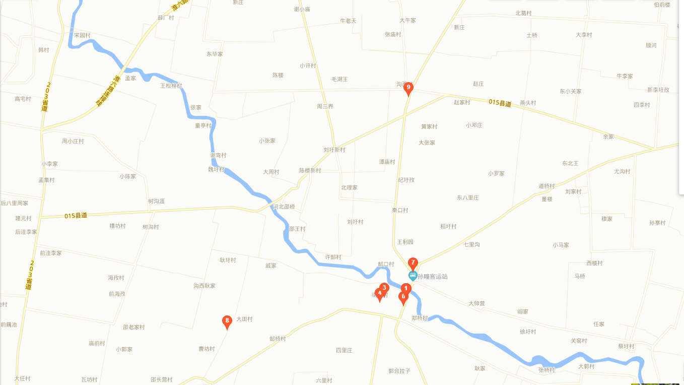
17 | 濉溪县铁佛镇刘楼村足球场 | 濉溪县铁佛镇刘楼村李双楼庄 | 五人制 | 2020.07 | 濉溪县文化旅游体育局 |  | 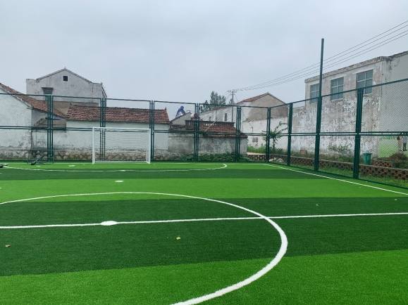 | 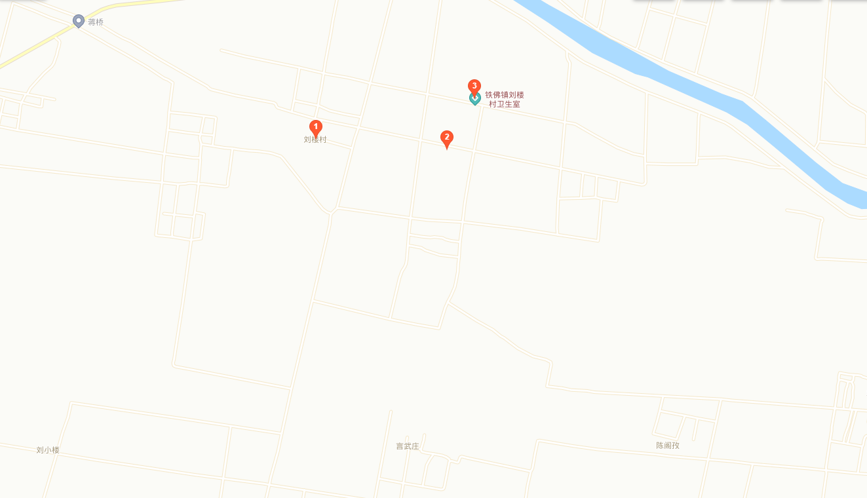
18 | 濉溪县双堆集芦沟村足球场 | 濉溪县双堆集芦沟村村部西 | 五人制 | 2020.07 | 濉溪县文化旅游体育局 |  | 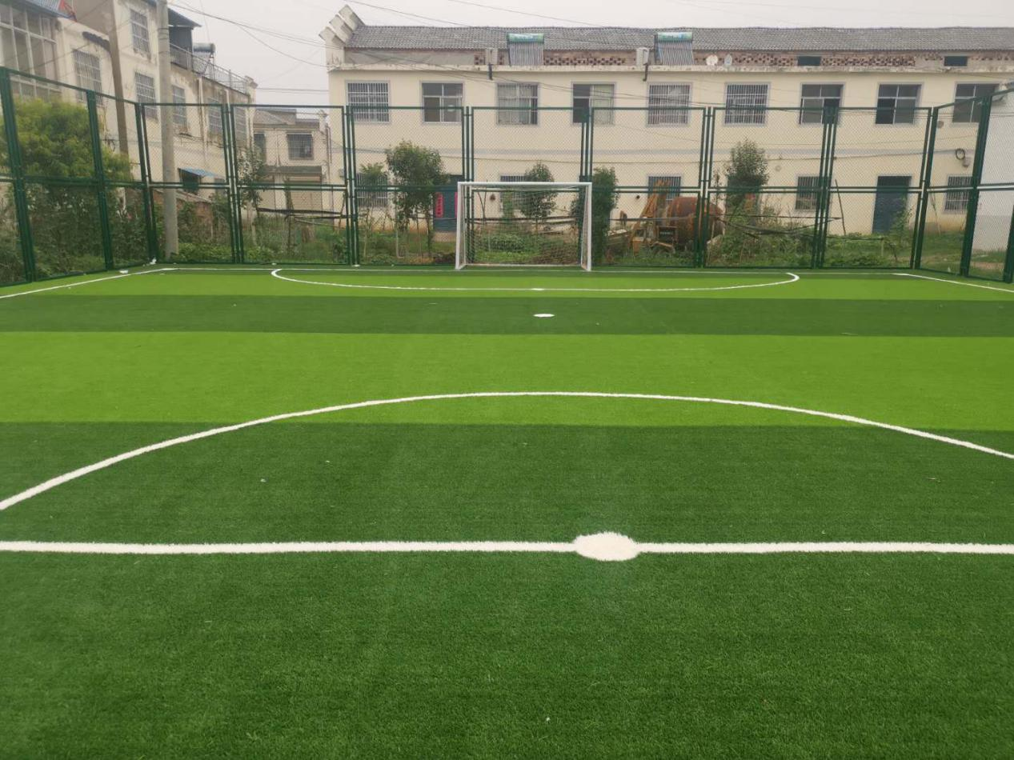 | 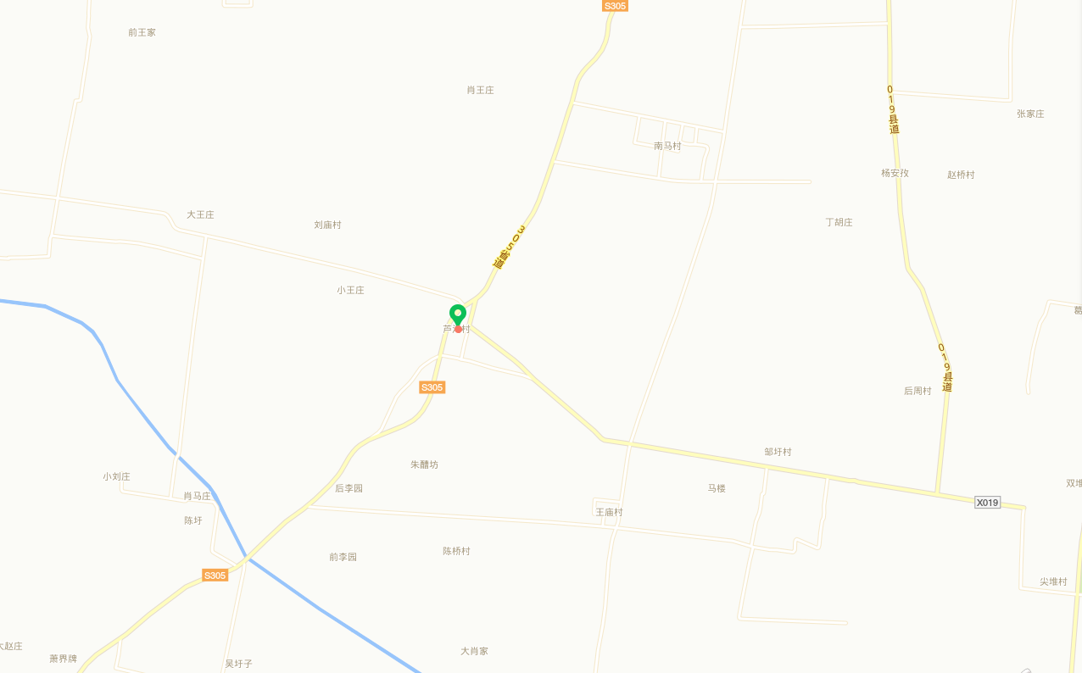
19 | 濉溪县五沟镇足球场 | 安徽省濉溪县五沟镇五沟新区迎宾大道旁 | 五人制 | 2020.05 | 濉溪县文化旅游体育局 |  | 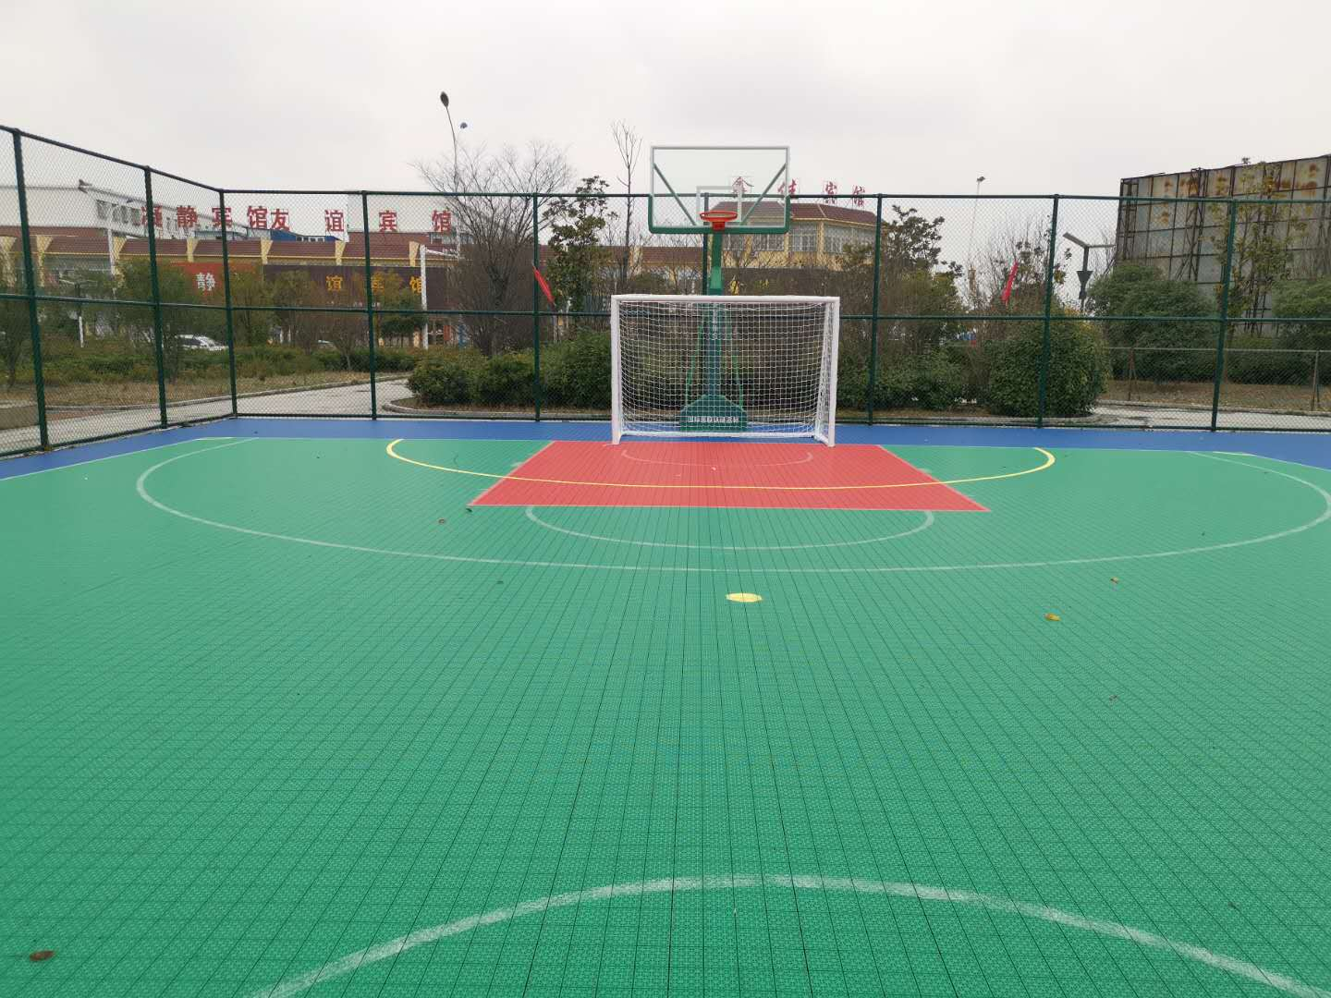 | 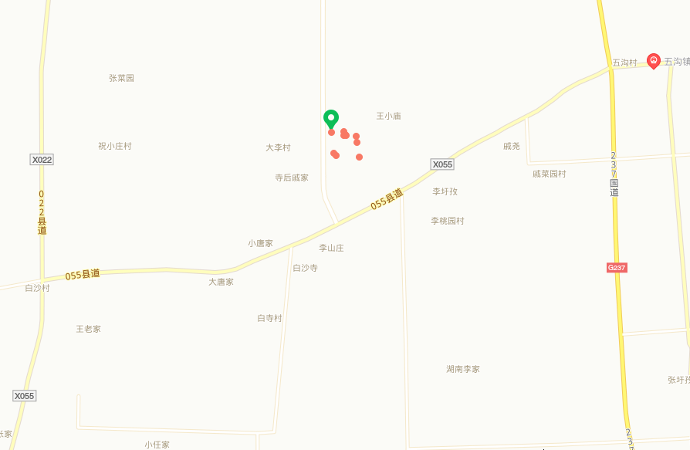
20 | 濉溪县韩村镇足球场 | 安徽省濉溪县韩村镇政府北500米（河涯村） | 五人制 | 2020.05 | 濉溪县文化旅游体育局 |  | 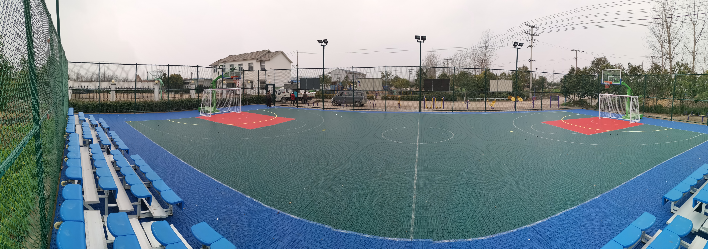 | 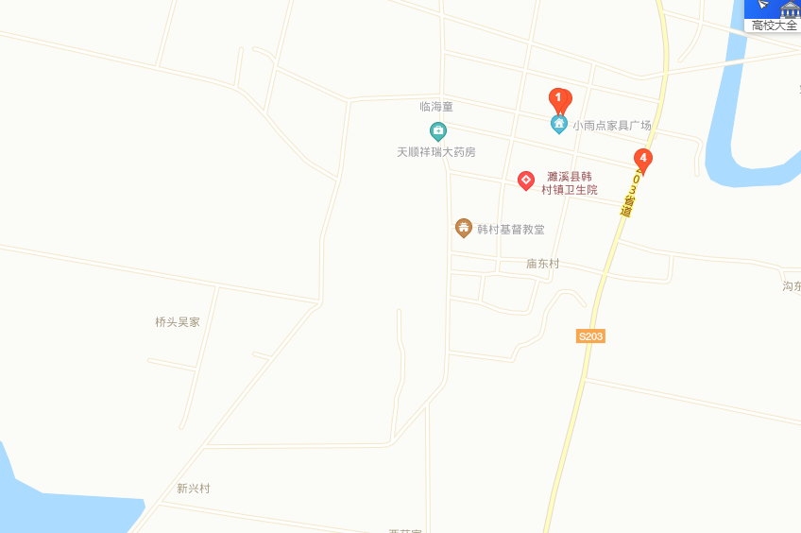
21 | 濉溪县四铺镇足球场 | 安徽省濉溪县四铺镇303县道四铺镇政府院内 | 五人制 | 2020.05 | 濉溪县文化旅游体育局 |  | 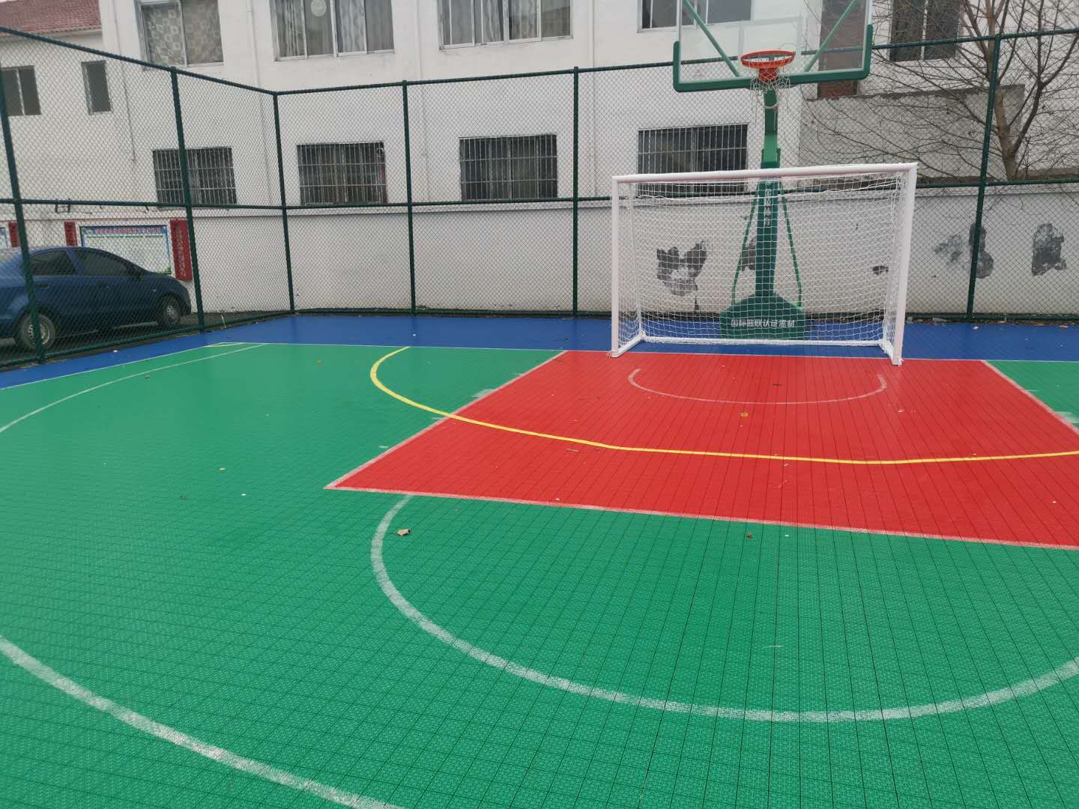 | 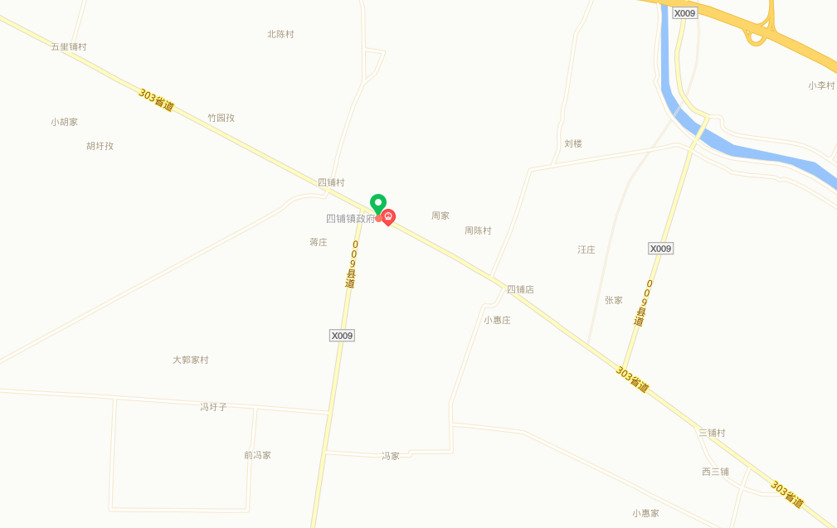
22 | 濉溪县铁佛镇足球场 | 安徽省濉溪县铁佛镇铁佛村 | 五人制 | 2020.05 | 濉溪县文化旅游体育局 |  | 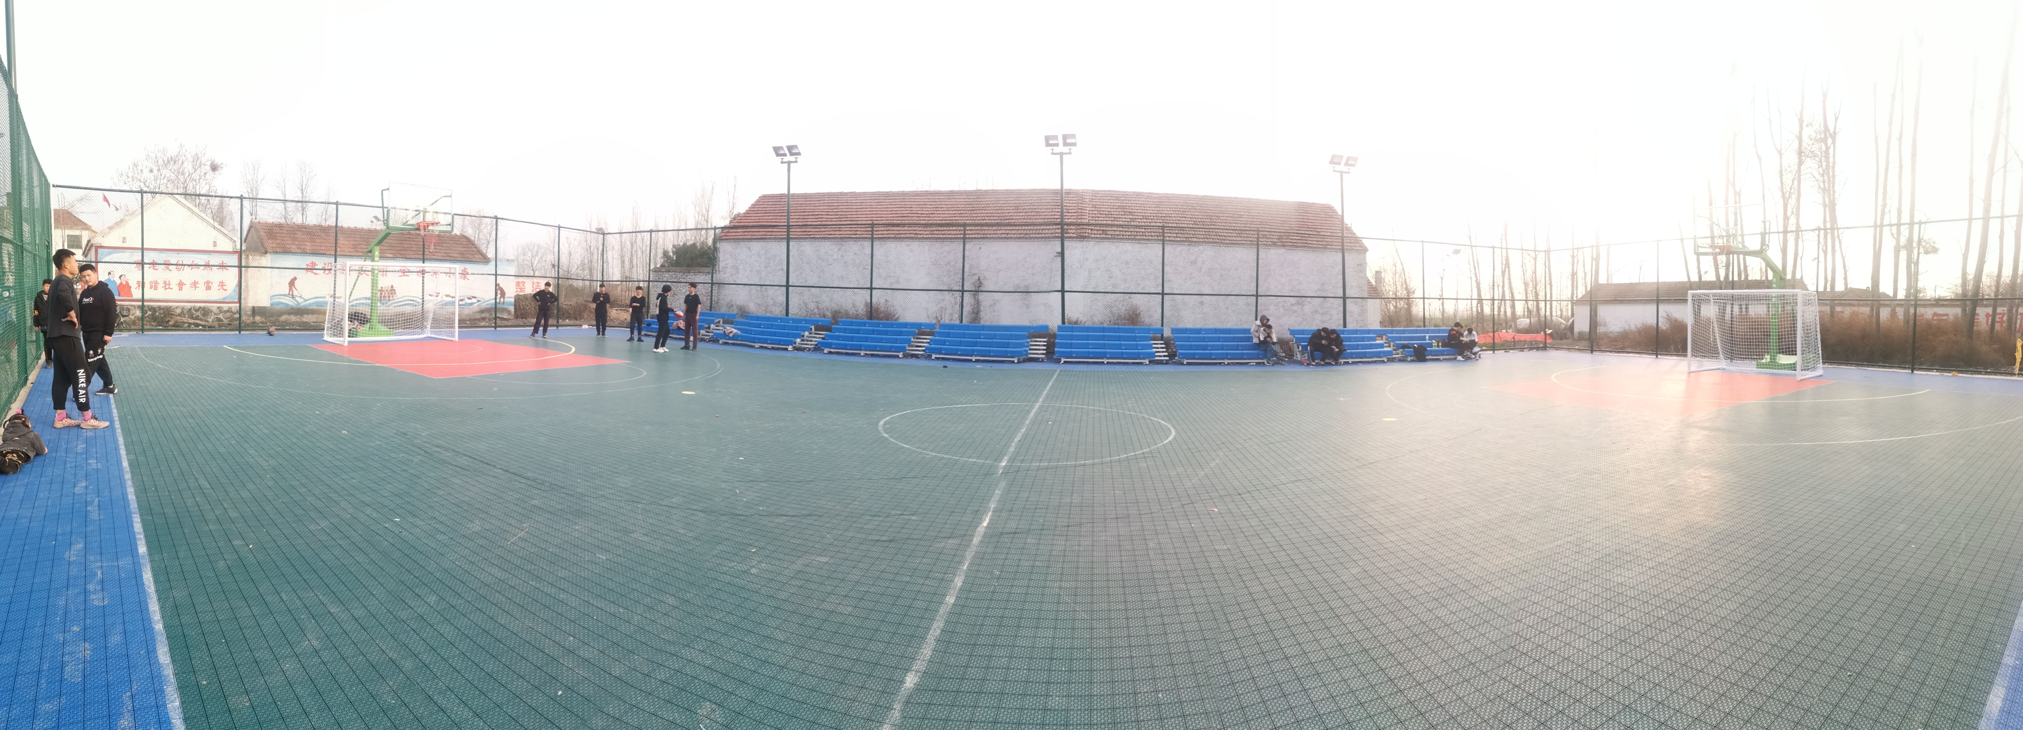 | 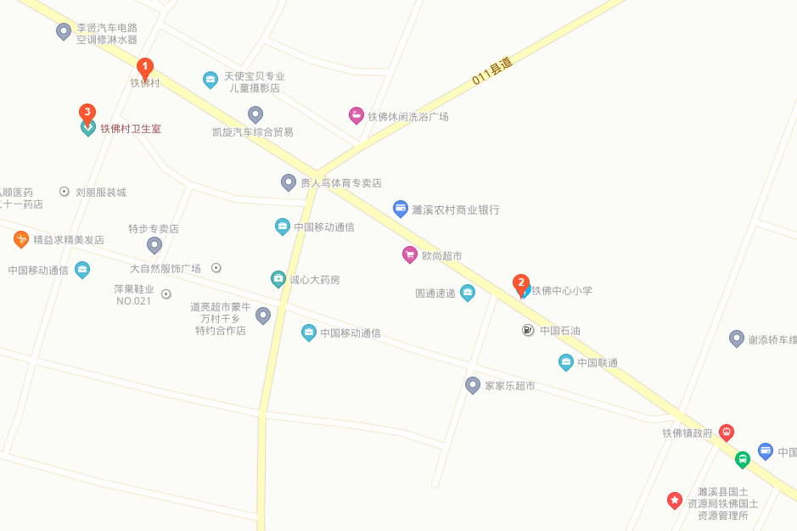
23 | 濉溪县百善镇黄新庄村足球场 | 濉溪县百善镇黄新庄村 | 五人制 | 2020.05 | 濉溪县文化旅游体育局 |  |  | 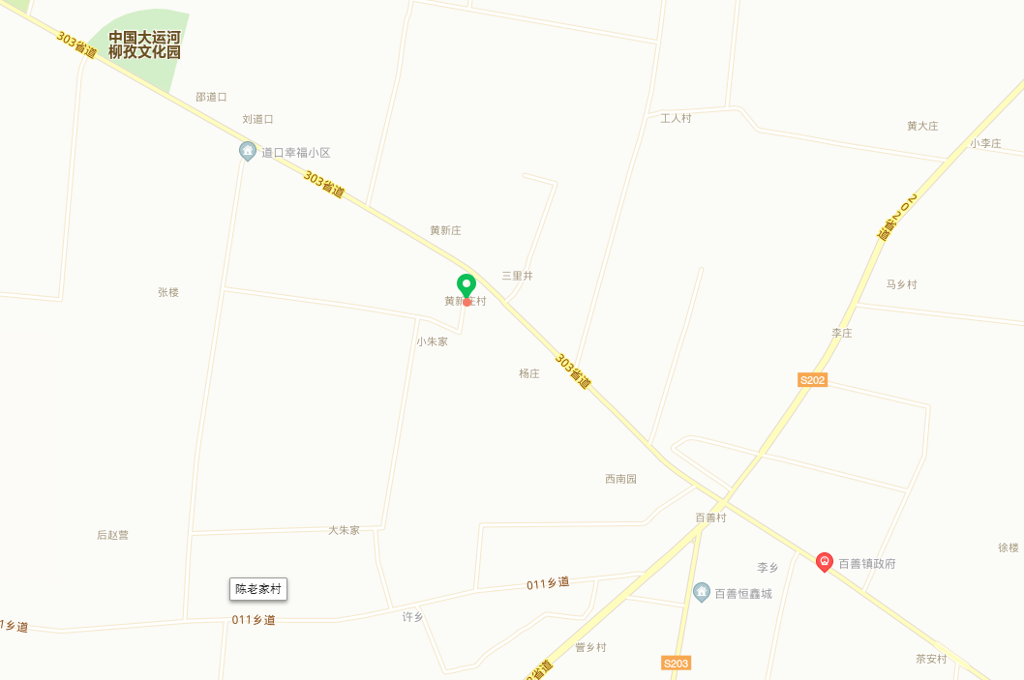
24 | 濉溪县百善镇火神庙村足球场 | 濉溪县百善镇火神庙村 | 五人制 | 2020.05 | 濉溪县文化旅游体育局 |  | 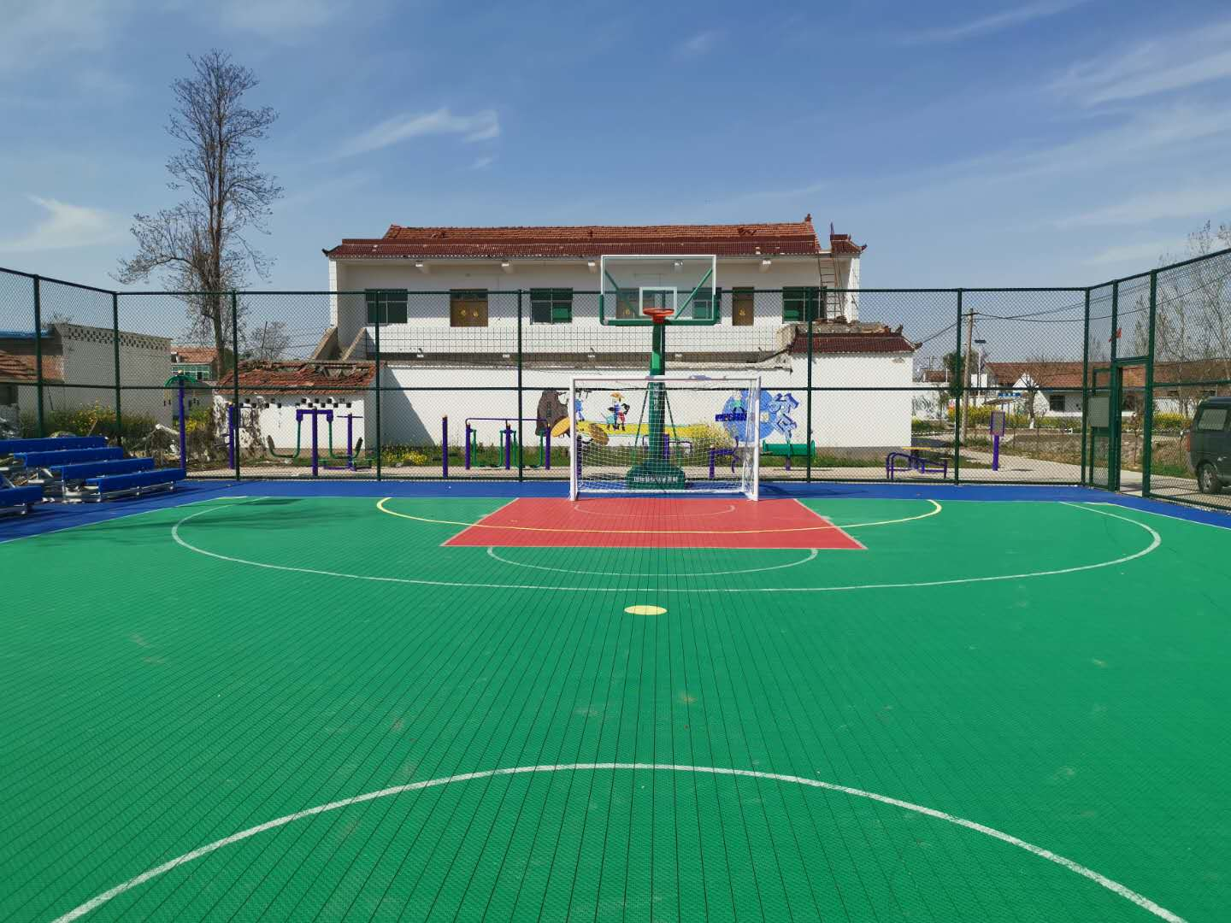 | 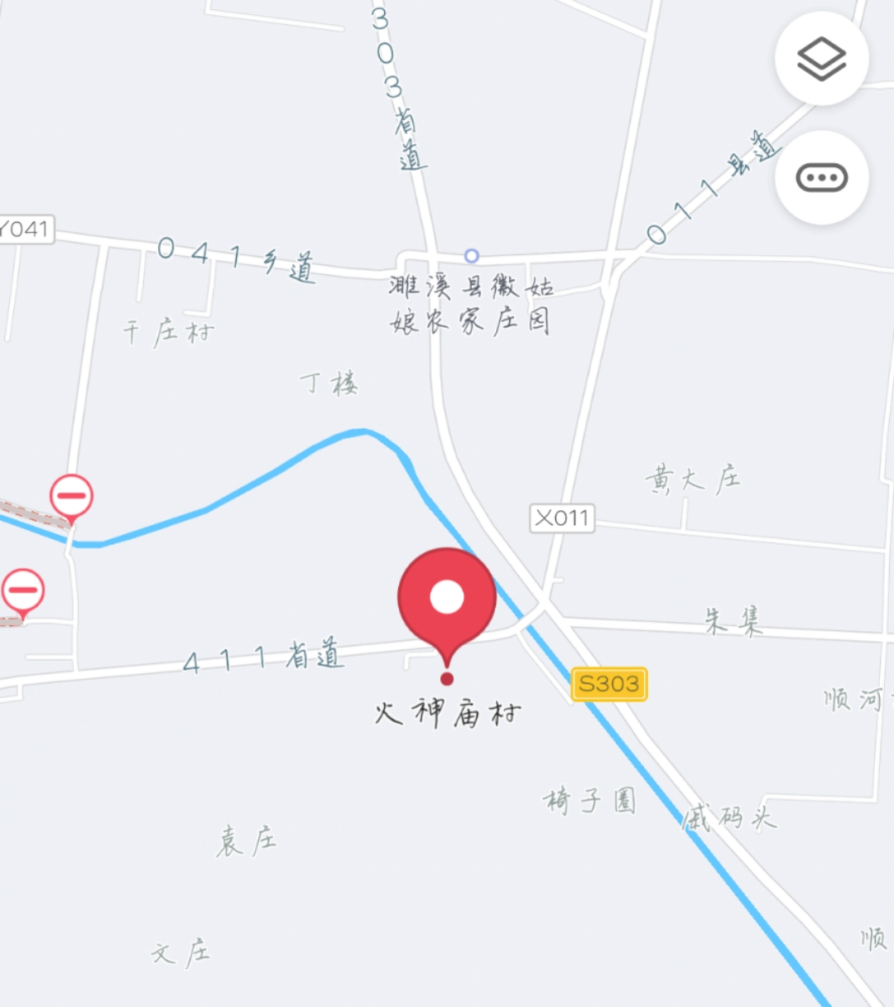
市体育局负责同志签字： |  |  |  |  |  |  | 市发改委负责同志签字:
市体育局经办同志签字： |  |  |  |  |  |  | 市发改委经办同志签字:
联系方式： |  |  |  |  |  |  | 联系方式：

